상품제안서
락앤락 컬러 스텐 믹싱볼 3P | 상품코드: S05947

 |  |  |  |  |  |  | 02-713-8555 | www.synergygift.co.kr
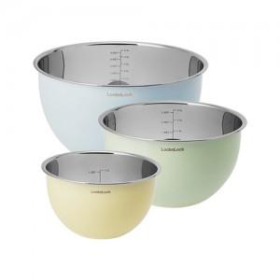 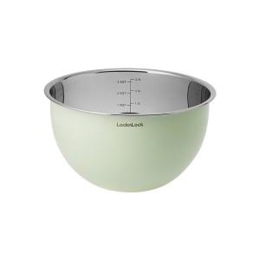

【상세/제작정보】

【인쇄/포장옵션】 | 실크, 레이저, 스티커 / 포장지포장

【공급단가】 | 수량 | 50~ | 100~ | 500~ | 1,000~ | 2,000~
*VAT별도 | 단가 | 25,790원 | 25,370원 | 24,750원 | 24,140원 | 23,720원

【상품 URL】 | https://www.synergygift.co.kr:443/src/goods_detail.php?gdno=19584

